1.3.2.5
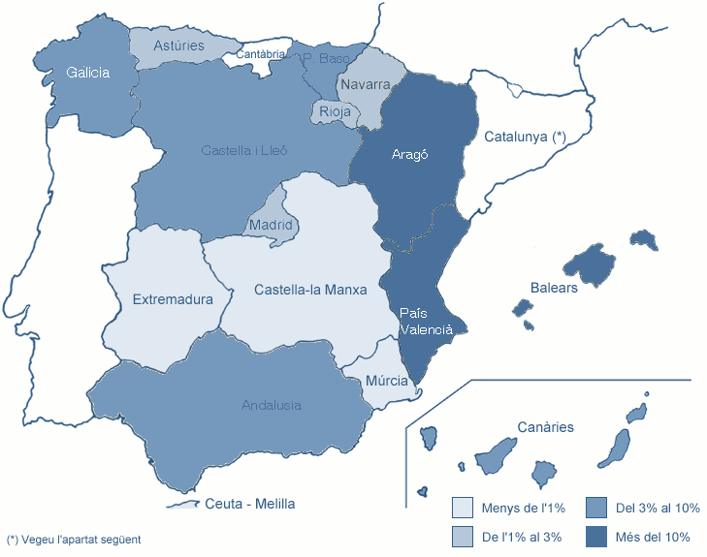
1.3.1 Estudiantat de 1r i 2n cicles i graus
1.3.1.2.5 MATRÍCULA PER LLOC DE RESIDÈNCIA FAMILIAR A L'ESTAT ESPANYOL (excepte Catalunya)

Centre | Andalusia | Aragó | Principat d'Astúries | Balears | Canàries | Cantàbria | Castella i Lleó | Castella-la Manxa | Ceuta i Melilla | Extremadura | Galícia | Madrid | Múrcia | Navarra | La Rioja | País Basc | País Valencià | Total
CENTRES PROPIS
200 FME | 1 | 1 | - | 4 | 2 | - | - | - | - | - | 1 | - | - | 1 | - | 1 | 5 | 16
210 ETSAB | 18 | 113 | 12 | 212 | 51 | - | 20 | 5 | - | - | 35 | 15 | 3 | 16 | 16 | 101 | 75 | 692
220 ETSEIAT | - | 8 | 1 | 74 | 3 | - | 2 | 1 | - | - | 1 | 2 | - | 2 | - | 5 | 10 | 109
230 ETSETB | 4 | 7 | 1 | 87 | 2 | - | 1 | 2 | - | - | 7 | 4 | - | 3 | - | 4 | 11 | 133
240 ETSEIB | 2 | 15 | 1 | 121 | 10 | - | - | 2 | - | - | 5 | 1 | 1 | 4 | 1 | 14 | 18 | 195
250 ETSECCPB | 2 | 27 | 1 | 60 | 4 | - | - | 1 | - | - | 3 | 1 | - | 5 | - | 15 | 15 | 134
270 FIB | 2 | 13 | - | 58 | 8 | - | 1 | - | - | - | 2 | - | - | 3 | 2 | 3 | 5 | 97
280 FNB | - | 3 | 2 | 58 | 2 | - | - | - | - | - | 3 | - | 1 | - | - | 5 | 14 | 88
290 ETSAV | 9 | 11 | 3 | 35 | 8 | - | 1 | - | - | 1 | 3 | 3 | 4 | 2 | 3 | 13 | 19 | 115
300 EETAC | 4 | 4 | - | 19 | 7 | - | 4 | 2 | 1 | - | 2 | 3 | 1 | 2 | 3 | 1 | 12 | 65
310 EPSEB | 6 | 41 | 3 | 69 | 5 | - | 6 | - | - | - | 4 | 3 | - | 2 | 2 | 19 | 18 | 178
320 EET | 1 | 3 | 1 | 27 | 2 | - | 1 | 1 | 1 | 2 | 1 | - | - | - | 1 | - | 2 | 43
330 EPSEM | - | 2 | - | 7 | - | - | - | 1 | - | - | - | - | 1 | - | - | - | 2 | 13
340 EPSEVG | 4 | 9 | - | 38 | 2 | - | 3 | 2 | - | 1 | 3 | - | - | 4 | - | 3 | 10 | 79
370 EUOOT | 11 | 1 | 8 | 9 | 7 | - | 4 | - | - | - | 8 | 6 | - | 6 | 2 | 9 | 6 | 77
390 ESAB | - | 1 | 1 | 20 | 6 | - | - | - | - | - | - | 2 | - | - | 1 | 1 | 4 | 36
162 CFIS | 2 | 3 | 1 | 4 | 3 | - | - | 2 | - | - | 2 | 3 | 3 | 3 | - | 1 | 8 | 35
CENTRES ADSCRITS
801 EUNCET | - | - | - | 1 | - | - | - | - | - | - | - | - | - | - | - | - | - | 1
802 EAE | - | - | - | 8 | 1 | - | - | - | - | - | - | - | - | - | - | 1 | - | 10
804 CITM | 2 | 2 | - | 17 | 5 | - | 4 | 1 | - | - | 6 | 2 | - | 1 | - | 7 | 11 | 58
820 EUETIB | 3 | 8 | 3 | 100 | 5 | - | 1 | 2 | - | 1 | 5 | 3 | - | 6 | - | 8 | 11 | 156
840 EUPMT | - | - | - | 6 | - | - | - | - | - | - | - | - | - | 1 | - | - | 2 | 9
860 EEI | - | - | - | - | - | - | - | - | - | - | - | - | - | - | - | - | - | 0
TOTAL UPC | 71 | 272 | 38 | 1,034 | 133 | - | 48 | 22 | 2 | 5 | 91 | 48 | 14 | 61 | 31 | 211 | 258 | 2,339
% SOBRE EL TOTAL DE LA UPC | 3.0% | 11.6% | 1.6% | 44.2% | 5.7% | - | 2.1% | 0.9% | 0.1% | 0.2% | 3.9% | 2.1% | 0.6% | 2.6% | 1.3% | 9.0% | 11.0%
No inclou Catalunya (vegeu la distribució comarcal dels estudiants amb domicili familiar a Catalunya a la taula següent).
Dades a maig de 2012

